ingresos y egresos
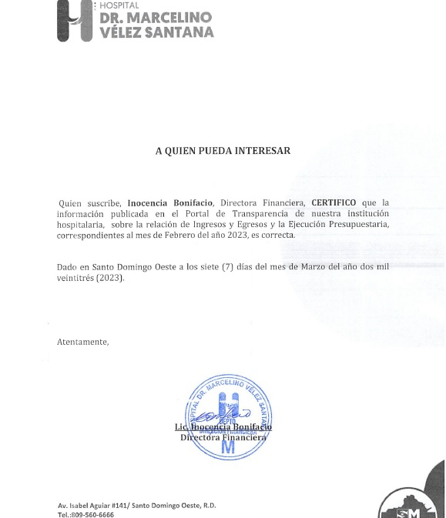

HOSPITAL GENERAL REGIONAL DR. MARCELINO VELEZ SANTANA
MATRIZ DE INGRESOS Y EGRESOS FEBRERO 2023

Cuenta Objetal | DETALLE EGRESOS | FEBRERO
 |  | 4to. Cuatrimestre
Anticipo Financiero |  | Transferencias corrientes | 69,465,983.74
Venta de Servicios |  | Venta de Servicios | 47,890,332.90
Otros Aportes |  | Otros Aportes | -
Total Ingresos |  | Total Ingresos | 117,356,316.64

Cuenta Objetal | DETALLE EGRESOS | FEBRERO
 |  | TRANSFERENCIAS CORRIENTES | VS | Otros aportes
2111 | sueldo personal fijo | 52,837,068.24
2111.03 | Compensacion militar
2111.05 | Incentivos y escalafón
2112.01 | Sueldo personal contratado y/o igualado
2112.03 | Suplencias |  | 658,911.90
2112.04 | Sueldo personal por servicios especiales ( suplencias)
2112.05 | Sueldo al personal nominal en período probatorio
2112.06 | Jornales
2122.08 | Compensaciones especiales (completivos a sueldo)
2122.06 | Incentivos por rendimiento individual
2112.08 | Empleados Temporales |  | 5,037,432.24
2112.4 | sueldo personal servicios especiales
2114.01 | sueldo anual 13
2112.01 | Retroactivo contratados 2021
2111 | Retroactivo personal fijo
2115.01 | Prestaciones económinas |  | 240,076.84
2115.3 | prestacion laboral por desvinculacion
2115 | Vacaciones ex empleados
2115.04 | Proporcion de Vacaciones no disfrutadas
2122.05 | Compensacion Servicios de Seguridad | 914,703.10
2131.1 | Dietas
2151.1 | contribuciones al seguro de salud | 3,746,147.71
2152.1 | contribuciones al seguro de pensiones | 3,751,431.48
2153.1 | contribuciones al seguro de riesgo laboral | 618,737.19
2213.01 | Servicios Telefonía e internet |  | 682,364.90
2217.1 | Agua
2218.1 | Recoleccion de residuos solidos |  | 12,000.00
2221.01 | Publicidad y Propaganda
2222.01 | Impresión y encuadernación
2231.01 | Viáticos
2241.01 | Pasajes
2242.01 | Fletes
2253.02 | Alquiler de equipo de tecnologia y almacenamiento de datos
2253.04 | Alquiler de equipo de oficina y muebles |  | (41,591.33)
2254.01 | Alquileres de equipos de transporte, tracción y elevación
2251 | Alquileres y rentas de edificios y locales
2282.01 | Comisiones y Gastos Bancarios
2285.1 | Fumigacion
2285.02 | Lavandería
2283.1 | Servicios sanitarios medicos y veterinarios
2284.01 | Servicios funerarios y gastos conexos
2286.2 | Festividades
2287.2 | Servicios juridicos
2287.4 | Servicios de Capàcitacion
2287.5 | Servicios de informaticas y sistemas computarizados |  | 155,760.00
2287.06 | Otros servicios técnicos profesionales |  | 162,000.00
2272.01 | Mantenimiento y reparación de equipo de oficina y muebles
2272.02 | Mantenimiento y rep. de equipo de tecnologia e informatica
2272.04 | Mantenimiento y reparación de equipos sanitarios y de laboratorio
2272.06 | Mantenimiento y reparación de equipos de transporte, tracción y elevación
2272.08 | Servicios de Mant. Reparacion, desmonte e instalacion
2272.99 | Otros servicios de mantenimiento y reparacion de maquinaria y equipos, no identificados anteriormente
265 | Maquinaria, Otros Equipos Y Herramientas
2262.01 | Seguro de bienes muebles
2271 | Contratación de obras menores
2271.07 | Mantenimiento, reparacion, servicios de pintura y sus derivados |  | 163,430.00
2271.04 | Mantenimiento y reparación de obras civiles en instalaciones varias
2271.06 | Instalaciones eléctricas
2271.99 | Otros mantenimientos, reparaciones y sus derivados, no identificados precedentemente
2712.02 | Servicios especiales de mantenimiento y reparación
2396.01 | Productos Eléctricos y Afines
2311.01 | Alimentos y Bebidas para Personas |  | 824,630.00
2314.01 | Madera, corcho y sus manufacturas
2321.01 | Hilados y Telas
2322.01 | Acabados Textiles |  | 4,720.00
2323.01 | Prendas de vestir
2292.01 | Servicios de alimentación
2392.01 | Utiles de escritorio, oficina, informatica y de enseñanza
2331.01 | Papel de Escritorio
2332.01 | Productos de papel, carton e impesos
2333.01 | Productos de artes gráficas
2222.01 | Publicidad Impresión y Encuadernación
2341.01 | Productos medicinales para uso humano (medicamentos) | 2,265,000.00
2353.01 | Llantas y Neumáticos
2355.01 | Artículos de plástico
2361.01 | Productos de cemento
2361.04 | Productos de yeso
2361.05 | Productos de arcilla y derivados
2362.01 | Productos de vidrio
2363.04 | Herramientas menores |  | (7,032.80)
2363.06 | Accesorios de metal |  | (37,229.00)
2364.01 | Minerales metalíferos
2364.06 | Productos abrasivos |  | 7,032.80
2393.01 | Utiles menores medico quirurgicos |  | 410,500.00
2394.01 | Útiles destinados a actividades deportivas y recreativas
2395.01 | Útiles de cocina y comedor
2398.01 | Repuestos |  | 81,160.99
2398.02 | Accesorios |  | 62,127.00
2399.01 | Productos y útiles varios n.i.p.
2399.04 | Productos y útiles e defensa y seguridad
2372.99 | Otros Productos Quimicos y Conexos
2372.05 | Insecticidas, Fumigantes y Otros
2372.06 | Pinturas, Lacas, Barnices, Diluyentes y Absorbentes para Pintura |  | 147,800.00
2272.08 | servicios de mantenimiento y reparacion
2372.03 | Oxigeno(producto quimicos y conexos) |  | 663,637.43
2355.01 | Articulos de Plasticos
2371.01 | Gasolina
2371.02 | Gasoil
2371.04 | GLP
2371.05 | Aceites y grasa
2371.06 | Lubricantes
2391.01 | Útiles y materiales de limpieza e higiene
2391.02 | Útiles y materiales de limpieza e higiene Personal
2412.02 | Ayudas y donaciones ocasionales a hogares y personas
2611.01 | Muebles, equipos de oficina y estantería |  | 141,600.00
2612.01 | Muebles de alojamiento, excepto de oficina y estantería |  | (146,320.00)
2613.01 | Equipo de tecnologia de la informacion y comunicación
2614.01 | Electrodomésticos
2619.01 | Otros mobiliarios y equipos no identificados precedentemente
2621.01 | Equipos y aparatos audiovisuales
2631 | Equipos Médicos y de laboratorio |  | (133,000.00)
2632 | Instrumental medico y de laboratorio
2652.01 | Maquinaria y equipo industrial
2654.01 | Sistemas y equipos de climatización
2655.01 | Equipo de comunicación, telecomunicaciones y señalamiento
2657.01 | Máquinas-Herramientas
2662.01 | Equipos de Seguridad
2683.01 | Programas de Informática
2699.01 | Otras estructuras |  | (24,898.00)
2253.02 | ALQUILER DE EQUIPO DE COMPUTACION
 | Otros Egresos y Gastos
 | TOTAL | 64,133,087.72 | 9,065,112.97

 | Realizado Por:
 | YUDELKIS GABRIEL
 | AUXILIAR DE CONTABILIDAD

